Worksheet
 | Alklima B.V.
 | Van Hennaertweg 29
 | 2952 CA Alblasserdam
 | NEDERLAND
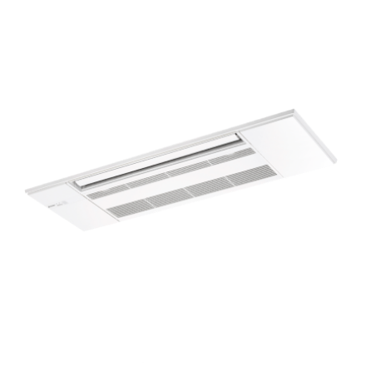
Code | MLP-444 W
Product | Uitblaaspaneel RAC 1z cassette unit MLZ-KP-VG/VF

Afmetingen & aansluitingen
Naam |  | Waarde | Eenheid
Afmetingen (HxBxD) |  | 36 × 1200 × 424 | mm

Overige gegevens
Naam |  | Waarde | Eenheid
Type toebehoren/onderdelen |  | Rooster binnenunit
Toebehoren |  | Ja
Onderdeel |  | Nee

